Задача 1
Графическое решение:

 |  |  | М1 | М2 | Выделенные средства |  |  |  | Коэф. целевой функции |  | 8 | 5 | ->max
Стоимость машины |  |  | 6 | 3 | 30
Занимаемая площадь |  |  | 9 | 4 | 45 |  |  |  | Переменные |  | x1 (>=0) | x2 (>=0) | знак неравенства | bi
Прибыль |  |  | 8 | 5
 |  |  |  |  |  |  |  |  | y1 |  | 6 | 3 | <= | 30
Целевая функция: |  |  |  |  |  |  |  |  | y2 |  | 9 | 4 | <= | 45
Z = 8 * x1 + 5 * x2 ->max
Ограничения: |  |  |  |  |  |  |  |  | f(y) =30*y1 + 45*y2 ->min
6 * x1 + 3 * x2 <=30
9 * x1 + 4 * x2 <= 45 |  |  |  |  |  |  |  |  | Система:
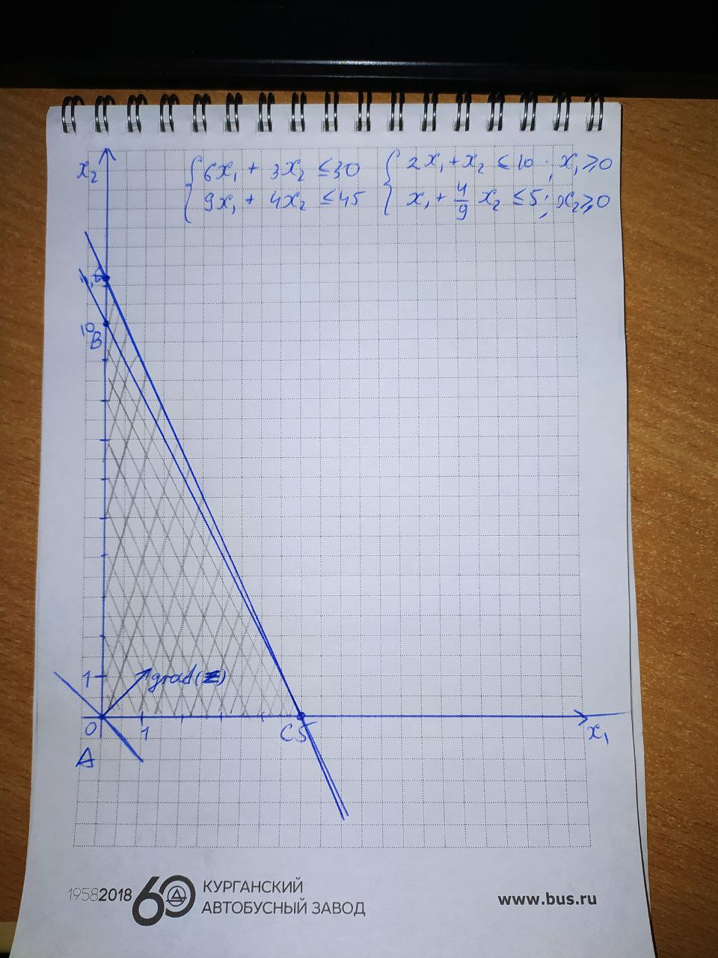
 |  |  |  |  |  |  |  |  | 6*y1 + 9*y2 >=8 |  | yi>=0, i e [1, 2]
 |  |  |  |  |  |  |  |  | 3*y1 + 4*y2 >= 5

Z(x)max = 8*0 + 5*10 = 50
f(y)min = 8*0 + 5*0 = 0

Решение симплекс-методом:

Ограничения в каноническом виде: |  |  |  |  |  | Начальная симплекс-таблица: |  |  |  |  |  |  | Расчет дельт:
6*x1 + 3*x2 + x3 = 30 |  |  |  |  |  | С | 8 | 5 | 0 | 0 | 0 |  | Δ1 = C3·a11 + C4·a21 - C1 = 0·6 + 0·9 - 8 = -8
9*x1 + 4*x2 + x4 = 45 |  |  |  |  |  | базис | x1 | x2 | x3 | x4 | b |  | Δ2 = C3·a12 + C4·a22 - C2 = 0·3 + 0·4 - 5 = -5
 |  |  |  |  |  | x3 | 6 | 3 | 1 | 0 | 30 |  | Δ3 = C3·a13 + C4·a23 - C3 = 0·1 + 0·0 - 0 = 0
 |  |  |  |  |  | x4 | 9 | 4 | 0 | 1 | 45 |  | Δ4 = C3·a14 + C4·a24 - C4 = 0·0 + 0·1 - 0 = 0
 |  |  |  |  |  |  |  |  |  |  |  |  | Δb = C3·b1 + C4·b2 - C5 = 0·30 + 0·45 - 0 = 0

Симплекс-таблица с дельтами: |  |  |  |  |  |  |  |  |  |  |  |  |  |  |  | Симплексные отношения (Q)
С | 8 | 5 | 0 | 0 | 0 |  |  | Итерация 0 |  | С | 8 | 5 | 0 | 0 | 0
базис | x1 | x2 | x3 | x4 | b |  |  |  |  | базис | x1 | x2 | x3 | x4 | b
x3 | 6 | 3 | 1 | 0 | 30 |  |  |  |  | x3 | 6 | 3 | 1 | 0 | 30 | 5
x4 | 9 | 4 | 0 | 1 | 45 |  |  |  |  | x4 | 9 | 4 | 0 | 1 | 45 | 5
Δ | -8 | -5 | 0 | 0 | 0 |  |  |  |  | Δ | -8 | -5 | 0 | 0 | 0
План не оптимален, т.к. в таблице присутствуют отрицательные дельты |  |  |  |  |  |  |  | Итерация 1 |  | С | 8 | 5 | 0 | 0 | 0
 |  |  |  |  |  |  |  |  |  | базис | x1 | x2 | x3 | x4 | b
 |  |  |  |  |  |  |  |  |  | x3 | 1 | 0.5 | 0.16666666667 | 0 | 5 | 10
 |  |  |  |  |  |  |  |  |  | x4 | 0 | -0.5 | -3/2 | 1 | 0 | -
 |  |  |  |  |  |  |  |  |  | Δ | 0 | -1 | 4/3 | 0 | 40
 |  |  |  |  |  |  |  | Итерация 2 |  | С | 8 | 5 | 0 | 0 | 0
 |  |  |  |  |  |  |  |  |  | базис | x1 | x2 | x3 | x4 | b
 |  |  |  |  |  |  |  |  |  | x3 | 2 | 1 | 0.33333333333 | 0 | 10 | 10
 |  |  |  |  |  |  |  |  |  | x4 | 1 | 0 | -4/3 | 1 | 5 | -
 |  |  |  |  |  |  |  |  |  | Δ | 2 | 0 | 5/3 | 0 | 50

 |  |  |  |  |  |  |  | Текущий план: x = [0, 10, 0, 5]
 |  |  |  |  |  |  |  | Z(x)max = 8*0 + 5*10 + 0*0 + 0*5 = 50

F(y)min = 30*y1 + 45*y2
6*y1 + 9*y2 >=8
3*y1 + 4*y2 >= 5

Оптимальный план двойственной задачи: |  |  |  |  |  |  |  |  |  | Определение дефицитных и избыточных ресурсов:
y1 = 5/3 |  |  |  |  | Ресурс 1 наиболее дефицитный |  |  |  |  | 6*0 + 3*10 = 30 = 30 |  | Израсходован полностью, дефицитный ресурс
y2 = 0 |  |  |  |  |  |  |  |  |  | 9*0 + 4*10 = 40 < 45 |  | Израсходован не полностью (резерв в размере 5 ед.). Оценка данного ресурса в оптимальном плане y2 = 0, т.к. он не является дефицитным
Z(y) = 30 * (5/3) + 45*0

Поиск решений:

Переменные |  |  |  |  |  |  |  |  | Переменные
имя | х1 | х2 |  |  |  |  |  |  | имя | y1 | y2
знач | 0.00 | 10.00 |  |  |  |  |  |  | знач | 2.67 | 0.00
коэф. | 8.00 | 5.00 |  | 50.00 | значение целевой функции |  |  |  | коэф. | 30.00 | 45.00 |  | 80.00 | значение целевой функции
ограничения |  |  |  |  |  |  |  |  | ограничения
вид |  |  |  | левая часть | знак | правая часть |  |  | вид |  |  |  | левая часть | знак | правая часть
стоимость | 6.00 | 3.00 |  | 30.00 | <= | 30.00 |  |  | стоимость | 6.00 | 9.00 |  | 16.00 | >= | 5.00
площадь | 9.00 | 4.00 |  | 40.00 | <= | 45.00 |  |  | площадь | 3.00 | 4.00 |  | 8.00 | >= | 8.00

Задача 2 часть 1
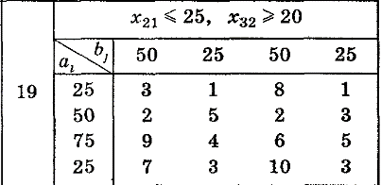
 |  |  |  |  |  | Решение транспортной задачи написано от руки в папке с соответствующим названием

 |  |  |  |  |  | Спрос: 50 + 25 + 50 + 25 = 150
 |  |  |  |  |  | Предложение: 25 + 50 + 75 + 25 = 175
 |  |  |  |  |  | Предложение > Спрос
 |  |  |  |  |  | Требуется их уравнять, поэтому добавляем фиктивного покупателя
 |  |  |  |  |  | В результате получаем 175 = 175 (Спрос = Предлодение)

Решение транспортной задачи без ограничений с помощью поиска решений

Предложение |  | Спрос
 |  | 50 | 25 | 50 | 25 | 25
25 |  | 3 | 1 | 8 | 1 | 0
50 |  | 2 | 5 | 2 | 3 | 0
75 |  | 9 | 4 | 6 | 5 | 0
25 |  | 7 | 3 | 10 | 3 | 0

F= | 500

 |  |  | 50 | 25 | 50 | 25 | 25
 |  | 25 | 25 | 0 | 0 | 0 | 0 | 25
 |  | 50 | 25 | 0 | 25 | 0 | 0 | 50
 |  | 75 | 0 | 25 | 25 | 0 | 25 | 75
 |  | 25 | 0 | 0 | 0 | 25 | 0 | 25
 |  |  | 50 | 25 | 50 | 25 | 25

